Sheet1
切图 | 尺寸 | 图 | 链接

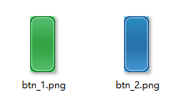 | 178*72
 |  |  | common
 | 460*460 | 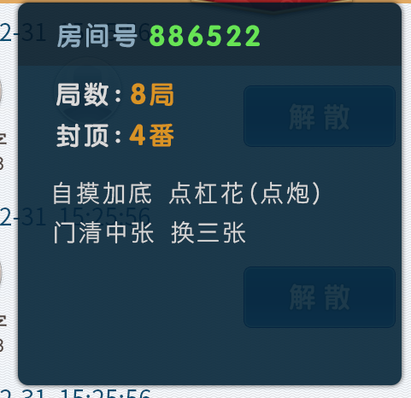 | common
 | 770*102
 | 1280*102

 |  |  |  | 0
文本 | 尺寸 | 颜色 | 备注
 | 32 点 | ffffff | 描边 2px,2b8538
 | 32 点 | ffffff | 描边 2px,246496
 | 28 点 | 094b71 | 系统字
 | 28 点 | 094b71 | 加底线
 | 26 点 | 473b36 | 系统字
 | 24 点 | 473b36 | 系统字
 | 32 点 | 05a110
 | 34 点 | 0e8e26
 | 34 点 | cc3838
 | 30 点 | 8baabf
 | 34 点 | 62e448
 | 30 点 | d9d9d9
 | 34 点 | da940c
 | 30 点 | da940c
 | 28 点 | d9d9d9

